Описание
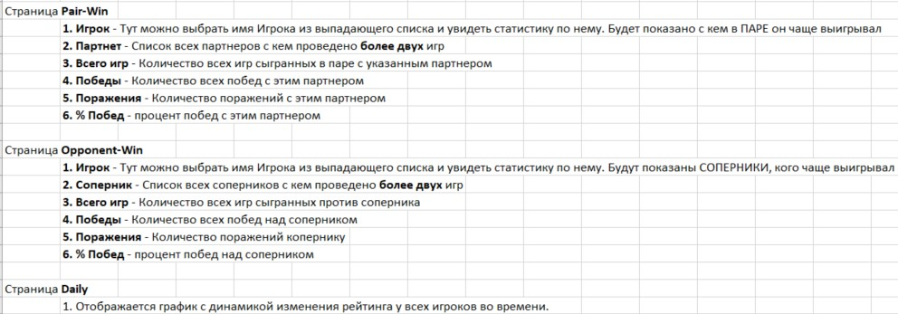

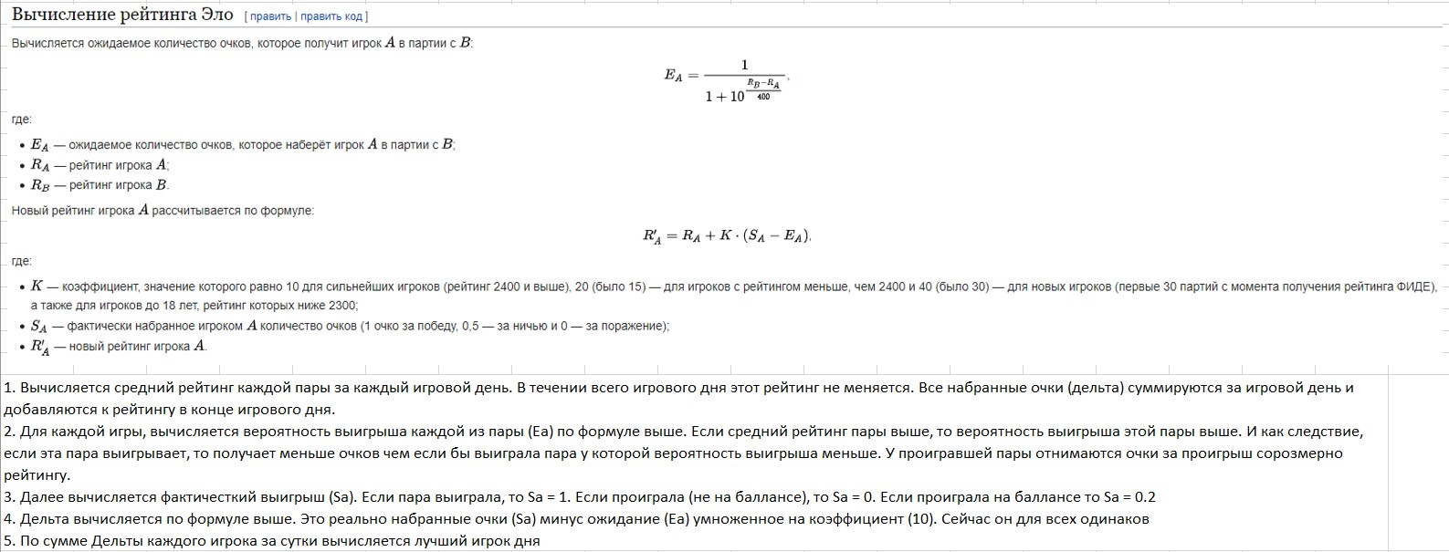

Daily
 |  | Анатолий | Антон | Антон Б | Вася | Гоша | Денис | Дима К | Дима Н | Дима С | Женя | Ира
03.01.2023 | 0 | 482 |  |  |  | 504 |  |  | 554 |  | 534
10.01.2023 | 0 |  |  | 452 |  | 463 |  |  | 566 |  | 549 | 437
12.01.2023 | 0 |  |  |  |  | 573 | 518 |  | 486 | 466
15.01.2023 | 0 | 476 | 475 |  |  | 581 | 516 | 476 | 556 | 519 | 470 | 454
17.01.2023 | 0 |  |  |  |  | 543 | 466 |  | 574 | 525 | 515 | 418
19.01.2023 | 0 |  |  |  |  | 569 | 543 |  | 571 |  |  | 359
21.01.2023 | 0 | 511 | 434 |  | 460 | 593 | 565 | 492 | 556 |  | 501
24.01.2023 | 0 |  |  |  |  |  | 516 |  | 503 |  | 547 | 337
28.01.2023 | 0 |  | 396 |  |  |  |  | 510
29.01.2023 | 0 |  |  |  |  |  |  | 506 | 511 |  | 595
30.01.2023 | 0 |  | 455 |  |  | 534
 | Анатолий | Антон | Антон Б | Вася | Гоша | Денис | Дима К | Дима Н | Дима С | Женя | Ира | Коля | Ксения | Леша | Макс | Миша | Ольга | Паша | Петя | Петя1 | Петя2 | Петя3 | Рома А | Рома К | Саша | Сергей | Соня | Таня | Толик
03.01.2023 | 482 |  |  |  | 504 |  |  | 554 |  | 534 |  | 514 |  |  | 412
10.01.2023 |  |  | 452 |  | 463 |  |  | 566 |  | 549 | 437 | 541 |  |  | 468 | 492 |  |  |  |  |  |  |  |  |  |  |  |  | 546
12.01.2023 |  |  |  |  | 573 | 518 |  | 486 | 466 |  |  | 542 |  |  | 466 |  |  |  |  |  |  |  | 478 |  |  |  |  | 551 | 502
15.01.2023 | 476 | 475 |  |  | 581 | 516 | 476 | 556 | 519 | 470 | 454 | 583 |  | 481 | 527 |  |  | 484 |  |  |  |  | 484 | 502 |  | 506 | 392 | 563
17.01.2023 |  |  |  |  | 543 | 466 |  | 574 | 525 | 515 | 418 |  | 488 |  |  | 487 | 427 | 526 |  |  |  |  | 542 |  | 494 |  |  |  | 550
19.01.2023 |  |  |  |  | 569 | 543 |  | 571 |  |  | 359 | 572 |  |  | 480 |  |  |  |  |  |  |  | 584 |  |  |  |  | 569 | 518
21.01.2023 | 511 | 434 |  | 460 | 593 | 565 | 492 | 556 |  | 501 |  |  |  |  |  | 437 |  | 565 |  |  |  |  |  |  | 583 | 441
24.01.2023 |  |  |  |  |  | 516 |  | 503 |  | 547 | 337 | 531 |  |  | 514 |  |  | 605 |  |  |  |  |  |  |  |  |  | 561 | 573
28.01.2023 |  | 396 |  |  |  |  | 510 |  |  |  |  | 508 |  |  | 549 |  |  |  |  |  |  |  |  |  |  |  |  | 569
29.01.2023 |  |  |  |  |  |  | 506 | 511 |  | 595 |  |  |  | 493 | 483 | 456 |  | 605 |  |  |  |  |  |  | 565
30.01.2023 |  | 455 |  |  | 534 |  |  |  |  |  |  |  |  |  |  |  |  | 546 | 530 | 530 | 470 | 470 |  |  |  |  | 450

